Sheet1
Bug ID | Description/Summary | Steps to Reproduce | Test Data | Expected Result | Actual Result | Severity | Priority | Screenshot
OPENCART-BUG-1 | Đăng ký tài khoản bằng cách nhập email không hợp lệ và trường E-Mail và tài khoản được đăng ký thành công | 1. Mở ứng dụng http://localhost/opencart/upload/ trên bất kỳ trình duyệt nào 2. Nhấp vào menu thả xuống 'My Account' 3. Nhấp vào tùy chọn 'Register' 4. Nhập các trường bắt buộc (First Name, Last Name, E-Mail, Password, Privacy Policy) - dựa theo test data 5. Nhấn nút 'Continue' | first name: abc last name: def email: thử nhập các email sau: camtu camtu@ camtu@gmail camtu@gmail. camtu@gmail.c camtu@gmail.co password: abc1236 | 1. Các thông báo dưới đây nên được hiển thị cho các trường tương ứng: - Đối với 'camtu': 'Please include an '@' in the email address. 'camtu' is missing an '@'.' - Đối với 'camtu@': 'Please enter a part following '@'. 'camtu@' is incomplete.' - Đối với 'camtu@gmail': 'E-Mail Address does not appear to be valid!' - Đối với 'camtu@gmail.': 'E-Mail Address does not appear to be valid!' - Đối với camtu@gmail.c: 'E-Mail Address does not appear to be valid!' - Đối với camtu@gmail.co: 'E-Mail Address does not appear to be valid!' | 1. Các thông báo dưới đây được hiển thị cho các trường tương ứng: - Đối với 'camtu': 'Please include an '@' in the email address. 'camtu' is missing an '@'.' Đối với 'camtu@': 'Please enter a part following '@'. 'camtu@' is incomplete.' Đối với 'camtu@gmail': 'E-Mail Address does not appear to be valid!' Đối với 'camtu@gmail.': 'E-Mail Address does not appear to be valid!' Đối với camtu@gmail.c: 'E-Mail Address does not appear to be valid!' Đối với camtu@gmail.co: Đăng ký thành công | Major | 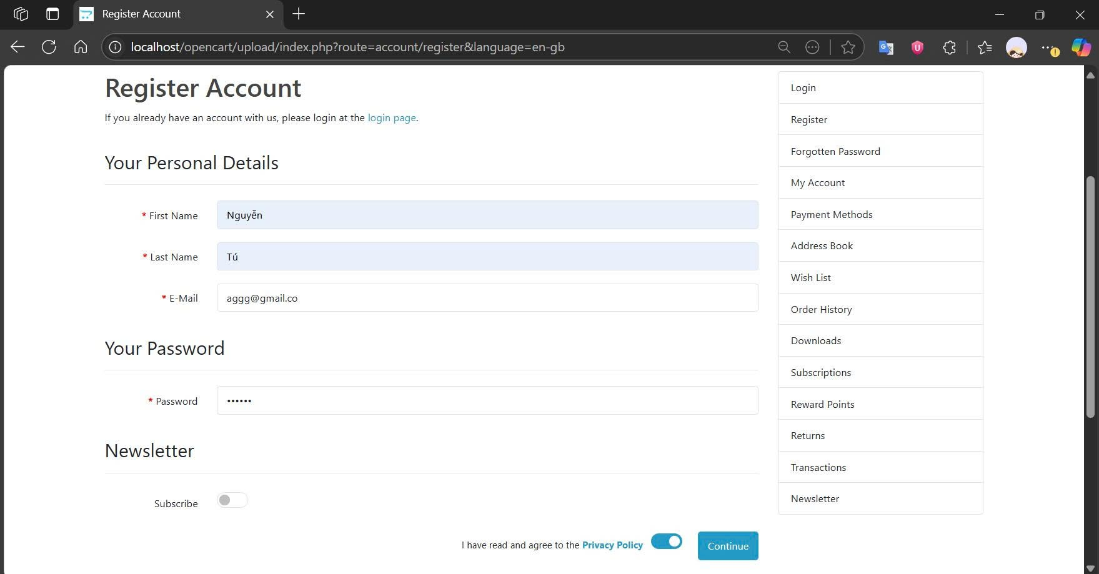 P1(Medium) | 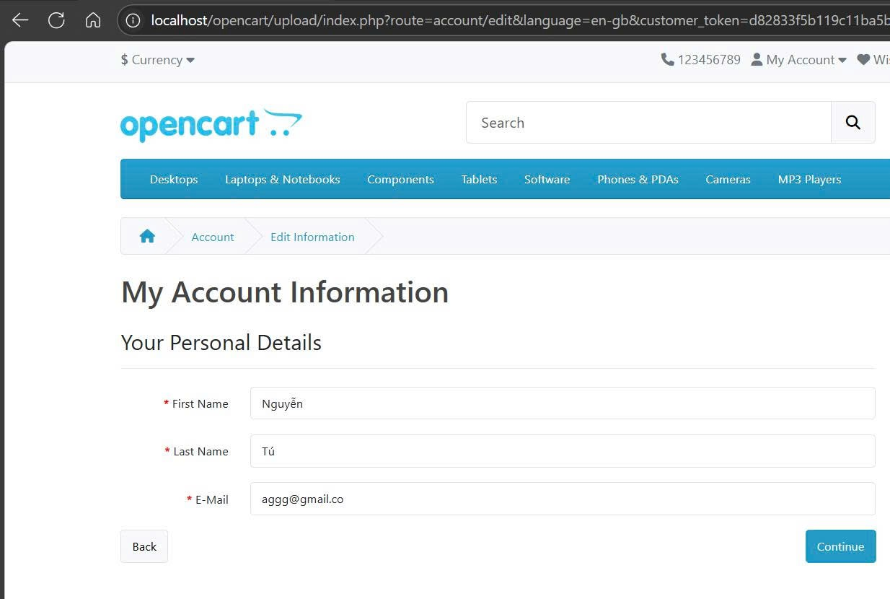
OPENCART-BUG-2 | Trường 'Privacy Policy' trong trang 'Register Account' không được đánh dấu bằng biểu tượng * màu đỏ | 1. Mở ứng dụng http://localhost/opencart/upload/ trên bất kỳ trình duyệt nào 2. Nhấp vào menu thả xuống 'My Account' 3. Nhấp vào tùy chọn 'Register' 4. Kiểm tra trường Privacy Policy (ER-1) | Không áp dụng | Trường 'Privacy Policy' nên được đánh dấu bằng ký hiệu * màu đỏ | Trường 'Privacy Policy' là bắt buộc nhưng không được đánh dấu bằng ký hiệu * màu đỏ | Minor | P2(Low) | 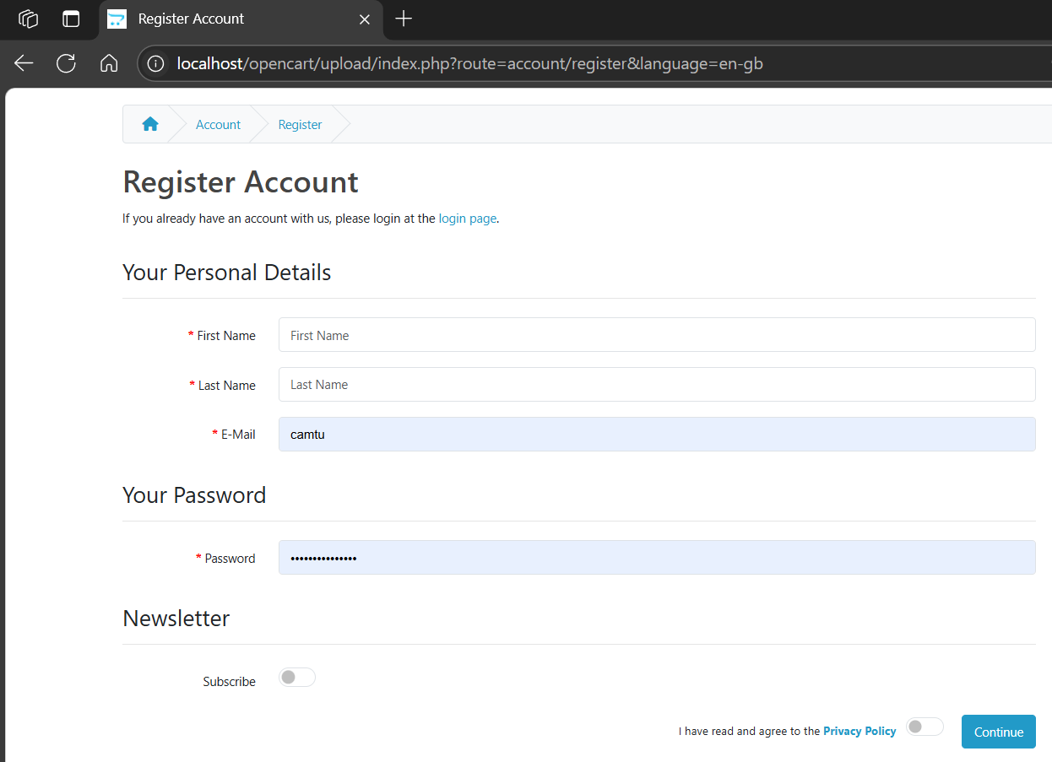
OPENCART-BUG-3 | Người dùng bị đăng xuất khi nhấp vào nút Quay lại của Trình duyệt | 1. Mở ứng dụng http://localhost/opencart/upload/ trên bất kỳ trình duyệt nào 2. Nhấp vào menu thả xuống 'My Account' 3. Chọn tùy chọn Login 4. Nhập email hợp lệ vào ô email - dựa theo test data 5. Nhập Mật khẩu hợp lệ vào ô Mật khẩu - dựa theo test data 6. Bấm nút Đăng Nhập 7. Nhấn nút quay lại trên trình duyệt | Không áp dụng | Người dùng không nên bị đăng xuất | Người dùng bị đăng xuất | Critical | P1(Medium) | 